LISTA DE CHEQUEO
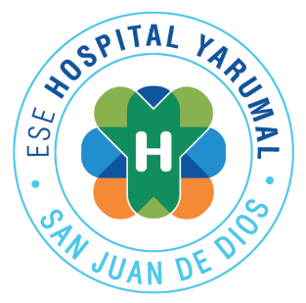 | E.S.E. HOSPITAL SAN JUAN DE DIOS NIT 890.981.726-6.

 | LISTA DE CHEQUEO A KIT DE VÍCTIMAS DE VIOLENCIA SEXUAL
 | CODIGO: LC-08-004 | VERSION: 2 |  |  | FECHA: 31/05/2021
DISPOSITIVOS MEDICOS
ITEM A VALORAR |  |  | SI | NO | NO APLICA | CALIFICACIÓN
1. Hay evidencia de capacitaciones sobre el manejo del kit y el protocolo de atención a víctimas de violencia sexual
2. El kit de atención se encuentra en un lugar visible y debidamente señalizado
3. El kit de atención se encuentra en un recipiente adecuado y debidamente tapado
4. El kit de atención cuenta con sello y fecha de la última revisión
5. El kit de atención cuenta con la fecha de la próxima revisión
6. El kit de atención cuenta con el listado de elementos que debe contener
7. El kit de atención cuenta con todos los implementos definidos en el protocolo de atención a víctimas de vilencia sexual
8. El kit de atención cuenta con la cantidad indicada de cada elemento según el listado de contenido.
9. Los elementos del kit se encuentran en buen estado
10. Hay elementos destapados o usados dentro del kit
11. Existen elementos vencidos dentro del kit
12. El kit de atención cuenta con los medicamentos necesarios para la atención de violencia sexual.
13. El personal asistencial conoce la ubicación del kit
14. El personal asistencial conoce el manejo del kit
PUNTAJE TOTAL
Valoración de la Gestión

